2020_04_data
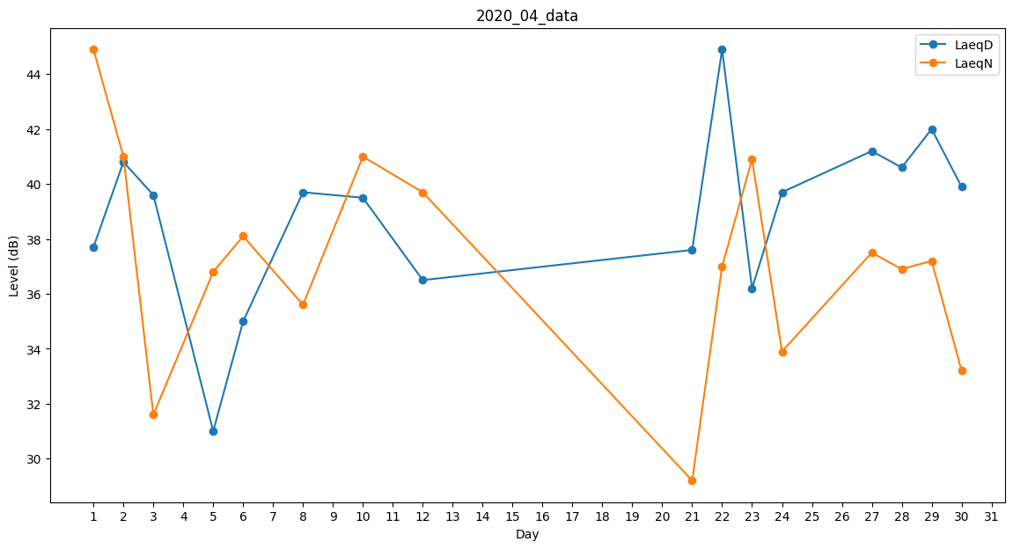
Day | LaeqD | LaeqN
1 | 37.7 | 44.9
2 | 40.8 | 41
3 | 39.6 | 31.6
4 | 0 | 34.6
5 | 31 | 36.8
6 | 35 | 38.1
7 | 38.7 | 0
8 | 39.7 | 35.6
9 | 0 | 0
10 | 39.5 | 41
11 | 0 | 34.8
12 | 36.5 | 39.7
13 | 0 | 30.2
14 | 40.8 | 0
15 | 40.9 | 0
16 | 40.2 | 0
17 | 33.6 | 0
18 | 0 | 0
19 | 0 | 0
20 | 39.4 | 0
21 | 37.6 | 29.2
22 | 44.9 | 37
23 | 36.2 | 40.9
24 | 39.7 | 33.9
25 | 0 | 0
26 | 0 | 34.9
27 | 41.2 | 37.5
28 | 40.6 | 36.9
29 | 42 | 37.2
30 | 39.9 | 33.2

